11
Revenue 11

Ergebnis einer internationalen Konsumentenbefragung: Wie viel würden Sie für ein Festivalticket bezahlen?

Anzahl der Befragten |  |  |  | 11
Anteil der potenziellen Festival Kunden: |  |  |  | 1%

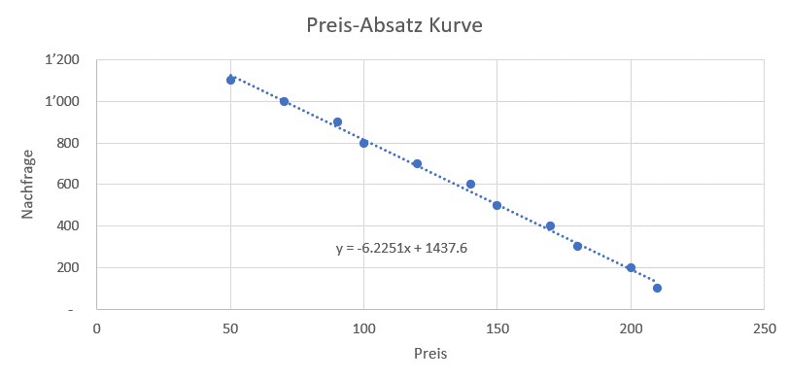
Proband | Preis | Nachfrage der Stichprobe zu diesem Preis | Geschätzte Gesamtnachfrage zu diesem Preis
ID | Euro
1 | 140 | 6 | 600
2 | 70 | 10 | 1,000
3 | 170 | 4 | 400
4 | 210 | 1 | 100
5 | 100 | 8 | 800
6 | 180 | 3 | 300
7 | 120 | 7 | 700
8 | 200 | 2 | 200
9 | 150 | 5 | 500
10 | 50 | 11 | 1,100
11 | 90 | 9 | 900

 |  |  |  |  | a | 1437.6
 |  |  |  |  | b | -6.2251

